Sheet1
序列号 | 接口名 | 传入参数 | 返回类型 | 接口描述 | 接口实现的效果图

1 | 向寒咏业务部门提供数据访问接口， 框架组封装提供接口 | 1.岗位ID | 岗位对象，包含 缺编人数，岗位职责，面试官属性 | 1.缺编人数接口（缺编人数=编制人数-在岗人数-招聘中的人数（已提交招聘需求）） 2.岗位职责接口

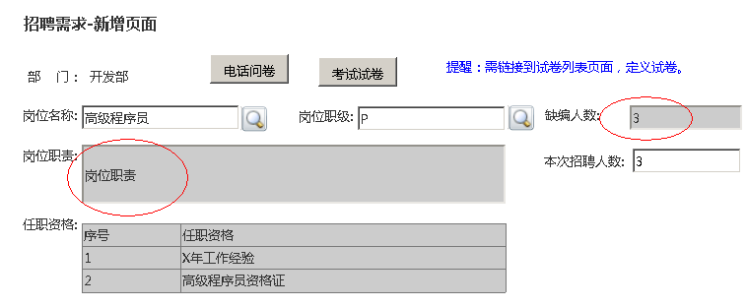

2 |  |  |  | 考试信息接口还是调用考试模块？ 调用模块

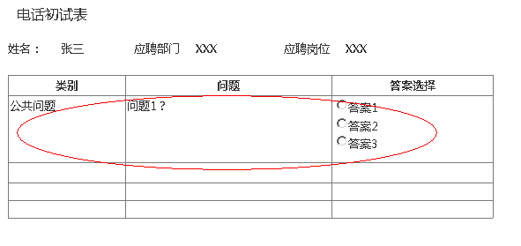
3 |  | 1.试卷ID | IList | 考试信息接口还是调用考试模块？ 调用模块

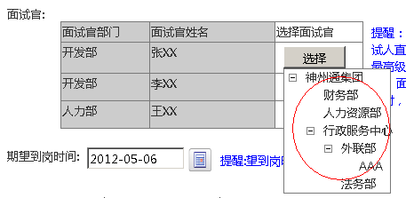
4 | 向寒咏业务部门提供数据访问接口， 框架组封装提供接口 | 1.部门ID |  | 根据登陆用户所在部门，获取本部门的岗位员工。 及其人力部门的岗位员工

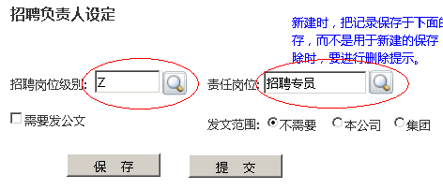
5 | 向寒咏业务部门提供数据访问接口， 框架组封装提供接口 |  |  | 1.招聘岗位级别为大写A～Z字符 2. 责任岗位从组织架构上获取

6 |  |  |  | 这里需要接口吗？ 不需要

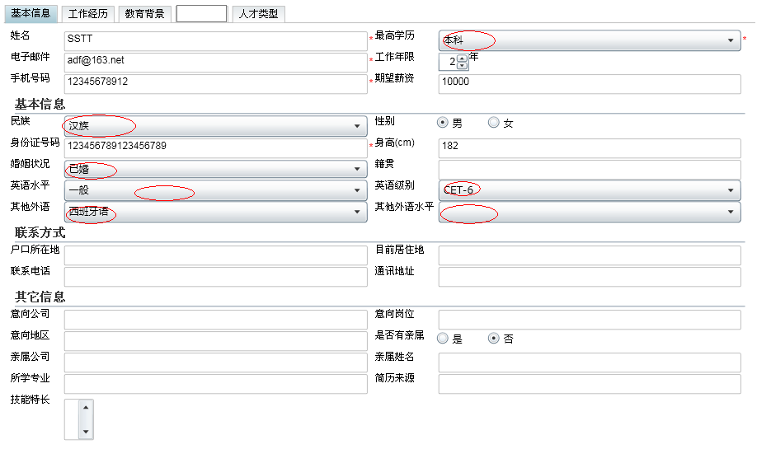
7 | 向寒咏业务部门提供数据访问接口， 框架组封装提供接口 |  |  | 1.民族接口 2.婚姻状况接口（hard code?) 3.英语水平接口（hard code?) 4.其他外语接口 5.学历接口 6.英语级别接口 7. 其他外语水平接口

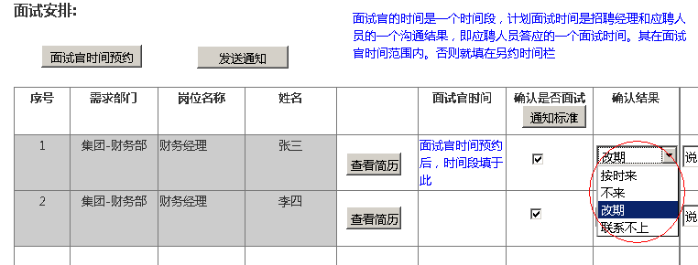
8 |  |  |  | 1. hard code? 建议字典表实现。

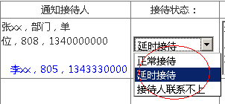
9 |  |  |  | 1. hard code? 建议字典表实现。

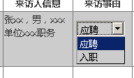
10 |  |  |  | 1. hard code? 建议字典表实现。

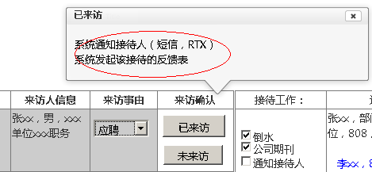
11 | 框架组封装提供接口 |  |  | 1. 短信接口 2.RTX接口 3.邮件接口

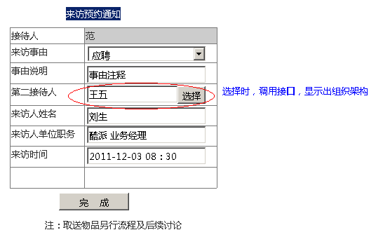
12 | 向寒咏业务部门提供数据访问接口， 框架组封装提供接口 | 1.部门ID | Ilist | 只获取本部门的员工信息

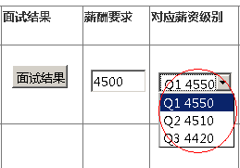
13 | 向寒咏业务部门提供数据访问接口， 框架组封装提供接口 | 1.岗位ID | Ilist | 根据岗位获取薪资级别

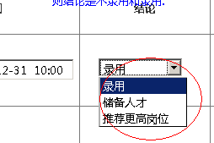
14 |  |  |  | 1. hard code? 建议字典表实现。

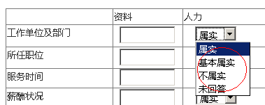

15 |  |  |  | 1. hard code? 建议字典表实现。

16 |  |  |  | 1. hard code? 建议字典表实现。

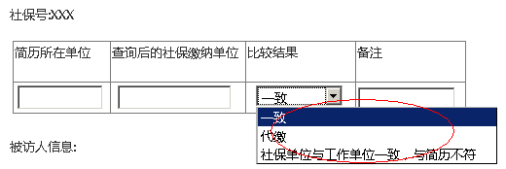
17 |  |  |  | 1. hard code? 建议字典表实现。

18 |  |  |  | 1. hard code? 建议字典表实现。

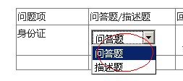
19 |  |  |  | 1. hard code? 建议字典表实现。

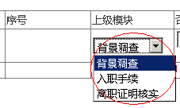
20 |  |  |  | 1. hard code? 建议字典表实现。

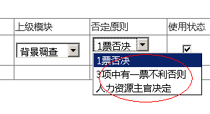
21 |  |  |  | 1. hard code? 建议字典表实现。

22 |  |  |  | 1.直接调用入职模块？ 是的

23 | 向寒咏业务部门提供数据访问接口， 框架组封装提供接口 | 1.角色 | IList | 1.默认自己所在的公司，可以选择权限下的公司

结论：共需要定义8个接口。红色填充部分，如果发现与工作计划接口重叠，可以忽略

